Sheet1
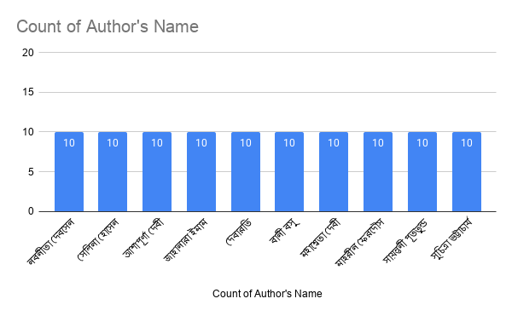
Author's Name | Gender | Book's Name | Story Name | Literary form | Genre | Publication Date / Year | Publishers
নবনীতা দেবসেন | Female | গল্পসমগ্র | আমার আধার কার্ড নেই | গল্প | রম্য / সামাজিক | জানুয়ারি ২০১৭ | আনন্দ পাবলিশার্স
নবনীতা দেবসেন | Female | গল্পসমগ্র | "আরে, পেহলে হামে তো জীনে দো" | গল্প | রম্য / সামাজিক | জানুয়ারি ২০১৭ | আনন্দ পাবলিশার্স
নবনীতা দেবসেন | Female | গল্পসমগ্র | জয় জয়ন্তী | গল্প | রম্য / সামাজিক | জানুয়ারি ২০১৭ | আনন্দ পাবলিশার্স
নবনীতা দেবসেন | Female | গল্পসমগ্র | ঠাকুমার গল্প | গল্প | শিশু-কিশোর | জানুয়ারি ২০১৭ | আনন্দ পাবলিশার্স
নবনীতা দেবসেন | Female | গল্পসমগ্র | নেশাড়ু অ্যান্ড কোং | গল্প | রম্য / সামাজিক | জানুয়ারি ২০১৭ | আনন্দ পাবলিশার্স
নবনীতা দেবসেন | Female | গল্পসমগ্র | বাপ রে বাপ | গল্প | রম্য / সামাজিক | জানুয়ারি ২০১৭ | আনন্দ পাবলিশার্স
নবনীতা দেবসেন | Female | গল্পসমগ্র | মেঘদীপের গার্লফ্রেন্ডরা | গল্প | রম্য / সামাজিক | জানুয়ারি ২০১৭ | আনন্দ পাবলিশার্স
নবনীতা দেবসেন | Female | জরা হটকে এবং অন্যান্য | জরা হটকে | গল্প | ভ্রমণ / রম্যরচনা | ২০০০ (আনুমানিক) | আনন্দ পাবলিশার্স
নবনীতা দেবসেন | Female | জরা হটকে এবং অন্যান্য | ছোটবাবুর জমিদারী পরিদর্শন | গল্প | রম্য / সামাজিক | ২০০০ (আনুমানিক) | আনন্দ পাবলিশার্স
নবনীতা দেবসেন | Female | জরা হটকে এবং অন্যান্য | দেশের চিঠি | গল্প | রম্য / সামাজিক | ২০০০ (আনুমানিক) | আনন্দ পাবলিশার্স
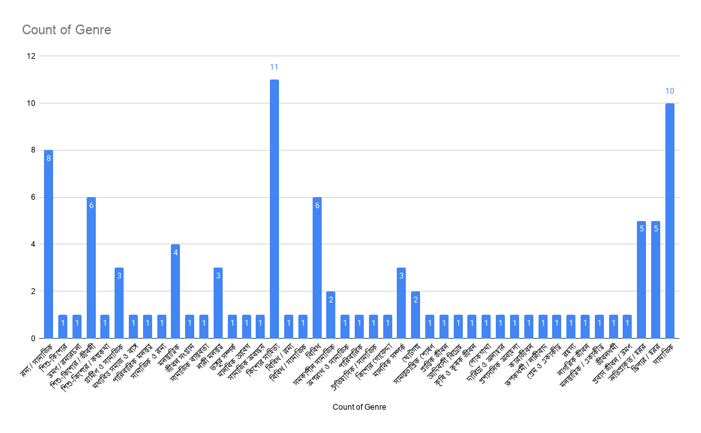
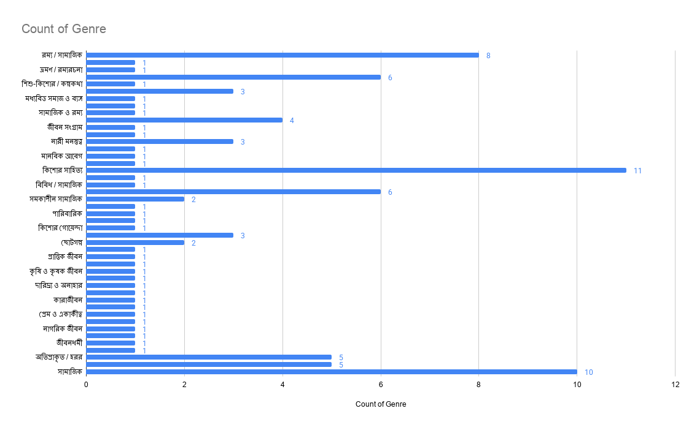
আশাপূর্ণা দেবী | Female | গল্পসমগ্র | আসল বেনারসী ল্যাংড়া | গল্প | মধ্যবিত্ত সমাজ ও ব্যঙ্গ | 1972 | মিত্র ও ঘোষ
আশাপূর্ণা দেবী | Female | গল্পসমগ্র | খুন | গল্প | পারিবারিক মনস্তত্ত্ব | 1972 | মিত্র ও ঘোষ
আশাপূর্ণা দেবী | Female | গল্পসমগ্র | চশমাটা পালটে ফেলুন | গল্প | সামাজিক ও রম্য | 1972 | মিত্র ও ঘোষ
আশাপূর্ণা দেবী | Female | গল্পসমগ্র | দ্বিতীয় প্রকৃতি | গল্প | মনস্তাত্ত্বিক | 1972 | মিত্র ও ঘোষ
আশাপূর্ণা দেবী | Female | গল্পসমগ্র | যুদ্ধ | গল্প | জীবন সংগ্রাম | 1972 | মিত্র ও ঘোষ
আশাপূর্ণা দেবী | Female | সাহিত্যের সেরা গল্প | কারও পৌষমাস | গল্প | সামাজিক বাস্তবতা | 1985 | মিত্র ও ঘোষ
আশাপূর্ণা দেবী | Female | সাহিত্যের সেরা গল্প | ক্যাকটাস | গল্প | নারী মনস্তত্ত্ব | 1985 | মিত্র ও ঘোষ
আশাপূর্ণা দেবী | Female | সাহিত্যের সেরা গল্প | তাসের ঘর | গল্প | ভঙ্গুর সম্পর্ক | 1985 | মিত্র ও ঘোষ
আশাপূর্ণা দেবী | Female | সাহিত্যের সেরা গল্প | বরফজল | গল্প | মানবিক আবেগ | 1985 | মিত্র ও ঘোষ
আশাপূর্ণা দেবী | Female | সাহিত্যের সেরা গল্প | সভ্যতার সংকট | গল্প | সামাজিক অবক্ষয় | 1985 | মিত্র ও ঘোষ
জাহানারা ইমাম | Female | গল্পসমগ্র / কিশোর সমগ্র | অন্তিম সুর | গল্প | কিশোর সাহিত্য | 1980 | চারুলিপি প্রকাশন
জাহানারা ইমাম | Female | গল্পসমগ্র / কিশোর সমগ্র | অভিযাত্রা | গল্প | কিশোর সাহিত্য | 1980 | চারুলিপি প্রকাশন
জাহানারা ইমাম | Female | গল্পসমগ্র / কিশোর সমগ্র | উপক্রম | গল্প | কিশোর সাহিত্য | 1980 | চারুলিপি প্রকাশন
জাহানারা ইমাম | Female | সাতটি তারার ঝিকিমিকি | জাঁহাবাজ জিন | গল্প | কিশোর সাহিত্য | 1980 | চারুলিপি প্রকাশন
জাহানারা ইমাম | Female | সাতটি তারার ঝিকিমিকি | ঝিকিমিকি তারা | গল্প | কিশোর সাহিত্য | 1980 | চারুলিপি প্রকাশন
জাহানারা ইমাম | Female | সাতটি তারার ঝিকিমিকি | নানাজির দুঃসাহসিক অভিযান | গল্প | কিশোর সাহিত্য | 1980 | চারুলিপি প্রকাশন
জাহানারা ইমাম | Female | সাতটি তারার ঝিকিমিকি | পটির কেরামতি | গল্প | কিশোর সাহিত্য | 1980 | চারুলিপি প্রকাশন
জাহানারা ইমাম | Female | সাতটি তারার ঝিকিমিকি | বিজন বনের পুষুমণি | গল্প | কিশোর সাহিত্য | 1980 | চারুলিপি প্রকাশন
জাহানারা ইমাম | Female | সাতটি তারার ঝিকিমিকি | সুন্দরবনের নিচে | গল্প | কিশোর সাহিত্য | 1980 | চারুলিপি প্রকাশন
জাহানারা ইমাম | Female | সাতটি তারার ঝিকিমিকি | সোনামুখীর সৎসাহস | গল্প | কিশোর সাহিত্য | 1980 | চারুলিপি প্রকাশন
দেবারতি মুখোপাধ্যায় | Female | নির্বাচিত ৪২ | ‘ওলা’ ড্রাইভারের শাশুড়ি | গল্প | বিবিধ / রম্য | জানুয়ারি ২০১৯ | পত্রভারতী
দেবারতি মুখোপাধ্যায় | Female | নির্বাচিত ৪২ | আমাকে মোটা বোলো না | গল্প | বিবিধ / সামাজিক | জানুয়ারি ২০১৯ | পত্রভারতী
দেবারতি মুখোপাধ্যায় | Female | নির্বাচিত ৪২ | ইন্দিবর | গল্প | বিবিধ | জানুয়ারি ২০১৯ | পত্রভারতী
দেবারতি মুখোপাধ্যায় | Female | নির্বাচিত ৪২ | ঝরাপাতার রূপকথা | গল্প | বিবিধ | জানুয়ারি ২০১৯ | পত্রভারতী
দেবারতি মুখোপাধ্যায় | Female | নির্বাচিত ৪২ | টাইমলাইন | গল্প | বিবিধ | জানুয়ারি ২০১৯ | পত্রভারতী
দেবারতি মুখোপাধ্যায় | Female | নির্বাচিত ৪২ | তিতলির বাবা-মা | গল্প | বিবিধ | জানুয়ারি ২০১৯ | পত্রভারতী
দেবারতি মুখোপাধ্যায় | Female | নির্বাচিত ৪২ | দোলগোবিন্দবাবুর চশমা | গল্প | বিবিধ | জানুয়ারি ২০১৯ | পত্রভারতী
দেবারতি মুখোপাধ্যায় | Female | নির্বাচিত ৪২ | মনি | গল্প | বিবিধ | জানুয়ারি ২০১৯ | পত্রভারতী
দেবারতি মুখোপাধ্যায় | Female | নির্বাচিত ৪২ | বালির বাড়ি | গল্প | সমকালীন সামাজিক | জানুয়ারি ২০১৯ | পত্রভারতী
দেবারতি মুখোপাধ্যায় | Female | নির্বাচিত ৪২ | নিউটাউনের টোটোওয়ালা | গল্প | সমকালীন সামাজিক | জানুয়ারি ২০১৯ | পত্রভারতী
বানী বসু | Female | গল্পসমগ্র / শ্রেষ্ঠ গল্প | অন্ধকার সিঁড়ি | গল্প | মনস্তাত্ত্বিক | জানুয়ারি ২০০৭ | আনন্দ পাবলিশার্স
বানী বসু | Female | গল্পসমগ্র / শ্রেষ্ঠ গল্প | মৃত্যুর সওদাগর | গল্প | অপরাধ ও সামাজিক | জানুয়ারি ২০০৭ | আনন্দ পাবলিশার্স
বানী বসু | Female | গল্পসমগ্র / শ্রেষ্ঠ গল্প | নিষ্ক্রান্তি | গল্প | পারিবারিক | জানুয়ারি ২০০৭ | আনন্দ পাবলিশার্স
বানী বসু | Female | গল্পসমগ্র / শ্রেষ্ঠ গল্প | রঙ্কা | গল্প | ঐতিহাসিক / সামাজিক | জানুয়ারি ২০০৭ | আনন্দ পাবলিশার্স
বানী বসু | Female | গল্পসমগ্র / শ্রেষ্ঠ গল্প | এপার-ওপার | গল্প | কিশোর সাহিত্য | জানুয়ারি ২০০২ | আনন্দ পাবলিশার্স
বানী বসু | Female | গল্পসমগ্র / শ্রেষ্ঠ গল্প | বিপদ-আপদ | গল্প | কিশোর গোয়েন্দা | জানুয়ারি ২০০২ | আনন্দ পাবলিশার্স
বানী বসু | Female | গল্পসমগ্র / শ্রেষ্ঠ গল্প | উত্তর পক্ষ | গল্প | নারী মনস্তত্ত্ব | বৈশাখ ১৪০০/১৯৯৩ | আনন্দ পাবলিশার্স
বানী বসু | Female | গল্পসমগ্র / শ্রেষ্ঠ গল্প | পথিকবন্ধু | গল্প | মানবিক সম্পর্ক | বৈশাখ ১৪০০/১৯৯৩ | আনন্দ পাবলিশার্স
বানী বসু | Female | গল্পসমগ্র / শ্রেষ্ঠ গল্প | কবি-কাহিনী | গল্প | ছোটগল্প | জুন ১৯৯৪ | আনন্দ পাবলিশার্স
বানী বসু | Female | গল্পসমগ্র / শ্রেষ্ঠ গল্প | ভাবমূর্তি | গল্প | ছোটগল্প | জুন ১৯৯৪ | আনন্দ পাবলিশার্স
মহাশ্বেতা দেবী | Female | সাহিত্যের সেরা গল্প | জগমোহনের মৃত্যু | গল্প | সামন্ততান্ত্রিক শোষণ | 1985 | মিত্র ও ঘোষ
মহাশ্বেতা দেবী | Female | সাহিত্যের সেরা গল্প | ডবল | গল্প | প্রান্তিক জীবন | 1985 | মিত্র ও ঘোষ
মহাশ্বেতা দেবী | Female | সাহিত্যের সেরা গল্প | দ্রৌপদী | গল্প | আদিবাসী বিদ্রোহ | 1985 | মিত্র ও ঘোষ
মহাশ্বেতা দেবী | Female | সাহিত্যের সেরা গল্প | বিছন | গল্প | কৃষি ও কৃষক জীবন | 1985 | মিত্র ও ঘোষ
মহাশ্বেতা দেবী | Female | সাহিত্যের সেরা গল্প | বেহুলা | গল্প | লোকগাথা | 1985 | মিত্র ও ঘোষ
মহাশ্বেতা দেবী | Female | সাহিত্যের সেরা গল্প | ভাত | গল্প | দারিদ্র্য ও অনাহার | 1985 | মিত্র ও ঘোষ
মহাশ্বেতা দেবী | Female | সাহিত্যের সেরা গল্প | মৌল অধিকার ও ভিখারী দুসাদ | গল্প | প্রশাসনিক অবহেলা | 1985 | মিত্র ও ঘোষ
মহাশ্বেতা দেবী | Female | সাহিত্যের সেরা গল্প | লাইফার | গল্প | কারাজীবন | 1985 | মিত্র ও ঘোষ
মহাশ্বেতা দেবী | Female | সাহিত্যের সেরা গল্প | সাঁঝ-সকালের মা | গল্প | নারী মনস্তত্ত্ব | 1985 | মিত্র ও ঘোষ
মহাশ্বেতা দেবী | Female | সাহিত্যের সেরা গল্প | স্তনদায়িনী | গল্প | রূপকধর্মী / নারীবাদ | 1985 | মিত্র ও ঘোষ
মাহরীন ফেরদৌস | Female | অরিগামির গোলকধাঁধায় | প্যারাকজম | গল্প | মনস্তাত্ত্বিক | 2022 | অন্বেষা প্রকাশন
মাহরীন ফেরদৌস | Female | অরিগামির গোলকধাঁধায় | বৃষ্টিতে একাই ভিজতে হয় | গল্প | প্রেম ও একাকীত্ব | 2022 | অন্বেষা প্রকাশন
মাহরীন ফেরদৌস | Female | অরিগামির গোলকধাঁধায় | মথ | গল্প | রহস্য | 2022 | অন্বেষা প্রকাশন
মাহরীন ফেরদৌস | Female | অরিগামির গোলকধাঁধায় | মধ্যরাত শেষ হতে কিছু সময় বাকি | গল্প | নাগরিক জীবন | 2022 | অন্বেষা প্রকাশন
মাহরীন ফেরদৌস | Female | অরিগামির গোলকধাঁধায় | রুবি তোমাকে চিনি | গল্প | মানবিক সম্পর্ক | 2022 | অন্বেষা প্রকাশন
মাহরীন ফেরদৌস | Female | অরিগামির গোলকধাঁধায় | চাঁদের গায়ে ছায়া | গল্প | মানবিক সম্পর্ক | 2022 | অন্বেষা প্রকাশন
মাহরীন ফেরদৌস | Female | অরিগামির গোলকধাঁধায় | এক কামরার ঘর | গল্প | মনস্তাত্ত্বিক / একাকীত্ব | 2022 | অন্বেষা প্রকাশন
মাহরীন ফেরদৌস | Female | অরিগামির গোলকধাঁধায় | চক্র | গল্প | জীবনধর্মী | 2022 | অন্বেষা প্রকাশন
মাহরীন ফেরদৌস | Female | অরিগামির গোলকধাঁধায় | চেকলিস্ট | গল্প | মনস্তাত্ত্বিক | 2022 | অন্বেষা প্রকাশন
মাহরীন ফেরদৌস | Female | অরিগামির গোলকধাঁধায় | সান্তা মনিকা স্টেশন পেরিয়ে | গল্প | প্রবাস জীবন / ভ্রমণ | 2022 | অন্বেষা প্রকাশন
সায়ন্তনী পূততুন্ড | Female | এড়ানো যায় না | আমি জানি যা হয়েছিল | গল্প | অতিপ্রাকৃত / হরর | 2023 | বিভা পাবলিকেশন
সায়ন্তনী পূততুন্ড | Female | এড়ানো যায় না | জীবন্ত প্রস্তর | গল্প | অতিপ্রাকৃত / হরর | 2023 | বিভা পাবলিকেশন
সায়ন্তনী পূততুন্ড | Female | এড়ানো যায় না | ডার্করুম | গল্প | অতিপ্রাকৃত / হরর | 2023 | বিভা পাবলিকেশন
সায়ন্তনী পূততুন্ড | Female | এড়ানো যায় না | ফ্যাসিনেটিং | গল্প | অতিপ্রাকৃত / হরর | 2023 | বিভা পাবলিকেশন
সায়ন্তনী পূততুন্ড | Female | এড়ানো যায় না | হ্যালুসিনেশন | গল্প | অতিপ্রাকৃত / হরর | 2023 | বিভা পাবলিকেশন
সায়ন্তনী পূততুন্ড | Female | যেখানে আঁধার নামে | অ্যালঝাইমার | গল্প | থ্রিলার / হরর | 2021 | দেব সাহিত্য কুটির
সায়ন্তনী পূততুন্ড | Female | যেখানে আঁধার নামে | খুনির আঙুল | গল্প | থ্রিলার / হরর | 2021 | দেব সাহিত্য কুটির
সায়ন্তনী পূততুন্ড | Female | যেখানে আঁধার নামে | গোপন দরজা | গল্প | থ্রিলার / হরর | 2021 | দেব সাহিত্য কুটির
সায়ন্তনী পূততুন্ড | Female | যেখানে আঁধার নামে | চার নম্বর | গল্প | থ্রিলার / হরর | 2021 | দেব সাহিত্য কুটির
সায়ন্তনী পূততুন্ড | Female | যেখানে আঁধার নামে | মেগালোম্যানিয়াক | গল্প | থ্রিলার / হরর | 2021 | দেব সাহিত্য কুটির
সুচিত্রা ভট্টাচার্য | Female | গল্প সমগ্র | অলীক বিকেল | গল্প | সামাজিক | - | আনন্দ পাবলিশার্স
সুচিত্রা ভট্টাচার্য | Female | গল্প সমগ্র | আত্মজ (১ম অংশ) | গল্প | সামাজিক | - | আনন্দ পাবলিশার্স
সুচিত্রা ভট্টাচার্য | Female | গল্প সমগ্র | আত্মজ (২য় অংশ) | গল্প | সামাজিক | - | আনন্দ পাবলিশার্স
সুচিত্রা ভট্টাচার্য | Female | গল্প সমগ্র | আত্মজ (৩য় অংশ) | গল্প | সামাজিক | - | আনন্দ পাবলিশার্স
সুচিত্রা ভট্টাচার্য | Female | গল্প সমগ্র | অসময় | গল্প | সামাজিক | - | আনন্দ পাবলিশার্স
সুচিত্রা ভট্টাচার্য | Female | গল্প সমগ্র | বাড়ি | গল্প | সামাজিক | - | আনন্দ পাবলিশার্স
সুচিত্রা ভট্টাচার্য | Female | গল্প সমগ্র | বুকের কথা | গল্প | সামাজিক | - | -
সুচিত্রা ভট্টাচার্য | Female | গল্প সমগ্র | ঢেউ আসে ঢেউ যায় | গল্প | সামাজিক | - | মিত্র ও ঘোষ
সুচিত্রা ভট্টাচার্য | Female | গল্প সমগ্র | অচিন পাখি | গল্প | সামাজিক | - | আনন্দ পাবলিশার্স
সুচিত্রা ভট্টাচার্য | Female | গল্প সমগ্র | আমার এখন সময় নেই | গল্প | সামাজিক | - | -

